ESPECIFICACIONES
 |  |  | HISTORIAS DE USUARIO |  |  |  | CRITERIOS DE ACEPTACION
EPICA #1 | ID HU | ROL | QUIERO | PARA | ID CA | NOMBRE | DADO | CUANDO | ENTONCES | PROTOTIPO
 | 1.1 | Taquillero | Consultar disponibilidad de asientos | Permitir informar al usuario la disponibilidad de asientos de manera eficiente. | 1.1 CA 1 | Disponibilidad exitosa | Que el taquillero está en el sistema de gestión de asientos | Seleccione una función específica (película) | El sistema debe mostrar la disponibilidad de asientos en esa sala, indicando cuales están libres cuales están ocupados. (PROTOTIPO #32)
 |  |  |  |  | 1.1 CA 2 | Actualización en tiempo real | Que el taquillero está consultando la disponibilidad de asientos | Cuando un asiento se venda o reserve | El sistema debe actualizar en tiempo real el estado de los asientos. (PROTOTIPO #33)

 |  |  | HISTORIAS DE USUARIO |  |  |  | CRITERIOS DE ACEPTACION
EPICA #1 | ID HU | ROL | QUIERO | PARA | ID CA | NOMBRE | DADO | CUANDO | ENTONCES | PROTOTIPO
 | 1.2 | Taquillero | Vender asiento | Asignar de manera precisa un asiento, asegurándose que el cliente quede satisfecho. | 1.2 CA 1 | Confirmación de asiento | Que el cliente seleccione un asiento | El taquillero efectué la venta del asiento | El asiento debe ser marcado como ocupado en el sistema. (PROTOTIPO #28)
 |  |  |  |  | 1.2 CA 2 | Validación del pago | Que el cliente confirme el pago del asiento | el taquillero valide la venta | el sistema deberá mostrar un mensaje de que salió con exito(PROTOTIPO #29) | 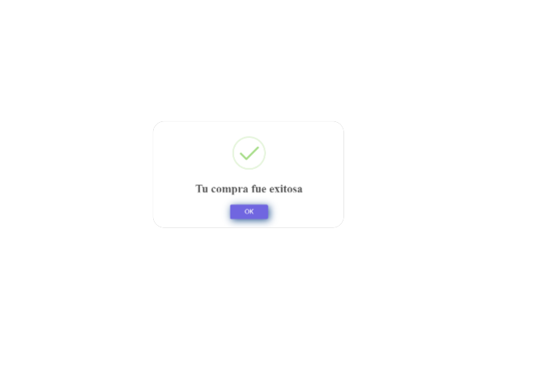
 |  |  |  |  | 1.2 CA 3 | Registro de pagos | Que se realice una venta | El taquillero termine de atender al cliente | El sistema deberá guardar la información de la venta.(PROTOTIPO #30)
 |  |  |  |  | 1.2 CA 4 | Generación del ticket | Que el asiento sea comprado exitosamente | El taquillero confirme la compra | El sistema debe generar la información del ticket con los detalles del asiento y la función. .(PROTOTIPO #31)

 |  |  | HISTORIAS DE USUARIO |  |  |  | CRITERIOS DE ACEPTACION
EPICA #1 | ID HU | ROL | QUIERO | PARA | ID CA | NOMBRE | DADO | CUANDO | ENTONCES
 | 1.3 | Taquillero | Reasignar asiento | Brindarle al cliente la posibilidad de reasignar los asientos seleccionados. | 1.3 CA 1 | Confirmación de cambio de asiento | Que el cliente quiere cambiar su asiento | El taquillero seleccione un nuevo asiento | El sistema debe confirmar el cambio y mostrar la nueva asignación del cliente. (PROTOTIPO #10a , #10b y #10c) | 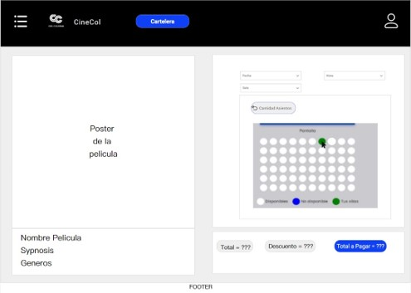 | 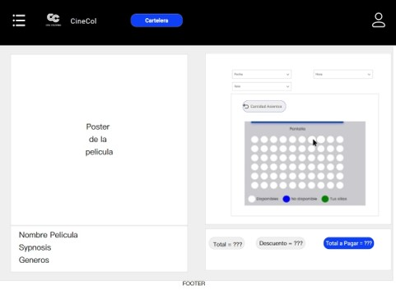 | 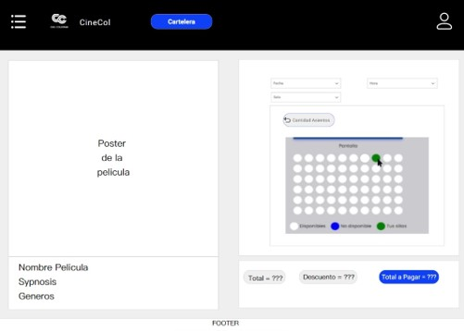
 |  |  |  |  | 1.3 CA 2 | Verificar disponibilidad | Que el cliente solicite un cambio de asiento | El taquillero intente reasignar un asiento | El sistema debe verificar si el nuevo asiento está disponible antes de completar el cambio. (PROTOTIPO #11a , #11b y #11c) | 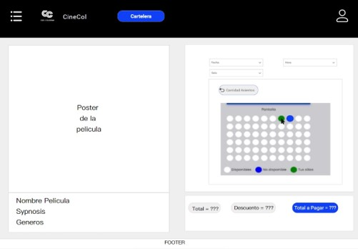 |  | 
 |  |  |  |  | 1.3 CA 3 | Liberación del asiento anterior | Que el cliente cambie de asiento | El taquillero reasigne un nuevo asiento | El sistema debe liberar el asiento original y ponerlo a disposición de otros clientes. (PROTOTIPO #12a y #12b) |  | 

 |  |  | HISTORIAS DE USUARIO |  |  |  | CRITERIOS DE ACEPTACION
EPICA #2 | ID HU | ROL | QUIERO | PARA | ID CA | NOMBRE | DADO | CUANDO | ENTONCES | PROTOTIPO
 | 2.1 | Comprador web | Registrar usuario | Realizar la compra de boletos | 2.1 CA 1 | Cuando el usuario no está registrado | Que he ingresado al módulo de registro y diligenciado los datos de registro correctamente | realice registro | el sistema deberá mostrar un mensaje el cual indique que el registro fue exitoso. (PROTOTIPO #1)
 |  |  |  |  | 2.1 CA 2 | Cuando el usuario esta registrado | Que he ingresado al módulo de registro y diligenciado los datos de registro correctamente | Realice registro | El sistema deberá mostrar un mensaje en el cual indique el usuario este registrado PROTOTIPO #2)
 |  |  |  |  | 2.1 CA 3 | Cuando falta un dato o es invalido | Que he ingresado al módulo de registro y he diligenciado los datos faltando alguno obligatorio o está mal diligenciado | Realice registro | El sistema deberá mostrar un mensaje en el cual indique que falta un dato o que está mal diligenciado.(PROTOTIPO #3)
 |  |  |  |  | 2.1 CA 4 | Cuando el usuario ingresa una edad menor de 18 años | que he ingresado al módulo de registro y he diligenciado los datos con introduciendo una edad menor de 18 años | Realice registro | El sistema deberá mostrar un mensaje en el cual indique que no puede tener menos de 18 años.(PROTOTIPO #4)

 |  |  | HISTORIAS DE USUARIO |  |  |  | CRITERIOS DE ACEPTACION
EPICA #2 | ID HU | ROL | QUIERO | PARA | ID CA | NOMBRE | DADO | CUANDO | ENTONCES | PROTOTIPO
 | 2.2 | Comprador web | Consultar la disponibilidad de asientos | Verificar la disponibilidad de asientos en la sala de cine | 2.2 CA 1 | Cuando hay disponibilidad de asientos | Que he ingresado en el módulo | Selecciona un asiento | el sistema debería mostrar el asiento seleccionado de color verde(PROTOTIPO #5)
 |  |  |  |  | 2.2 CA 2 | Cuando no hay disponibilidad de asientos | Que he ingresado en el módulo | Selecciona un asiento | el sistema debería mostrar la sala con los asientos no disponibles y de color azul. (PROTOTIPO #6)

 |  |  | HISTORIAS DE USUARIO |  |  |  | CRITERIOS DE ACEPTACION
EPICA #2 | ID HU | ROL | QUIERO | PARA | ID CA | NOMBRE | DADO | CUANDO | ENTONCES | PROTOTIPO
 | 2.3 | Comprador web | Consultar disponibilidad de cartelera | Poder elegir una función de acuerdo con el gusto del cliente | 2.3 CA 1 | Cuando el usuario selecciona una película de cartelera | El usuario a ingresado en la sección de cartelera y da clic sobre una película | Selecciono una película especifica | El sistema deberá mostrar en pantalla la información de la película. (PROTOTIPO #7)
 |  |  |  |  | 2.3 CA 2 | Cuando no hay disponibilidad de películas en cartelera | que el usuario a ingresado en la sección de cartelera y no hay películas disponibles | realice consulta de cartelera | el sistema deberá mostrar en pantalla un mensaje que indique que no hay cartelera disponible. (PROTOTIPO #8)
 |  |  |  |  | 2.3 CA 3 | Cuando el usuario presiona el botón de cartelera | El usuario a ingresado en la sección de cartelera y hay películas disponibles | Presione el botón de cartelera | El sistema deberá mostrar en la pantalla las películas que estén disponibles. (PROTOTIPO #9)

 |  |  | HISTORIAS DE USUARIO |  |  |  | CRITERIOS DE ACEPTACION
EPICA #2 | ID HU | ROL | QUIERO | PARA | ID CA | NOMBRE | DADO | CUANDO | ENTONCES | PROTOTIPO
 | 2.4 | Comprador web | Comprar boletos virtuales | Realizar la compra de una manera eficiente, los asientos previamente seleccionados | 2.4 CA 1 | cuando se ha completado la compra con éxito | el usuario ha completado todos los datos del formulario de compra | Realice compra de boleta virtual | El sistema muestra un mensaje el cual indique que la compra se realizó con éxito(PROTOTIPO #25)
 |  |  |  |  | 2.4 CA 2 | cuando la compra no se ha podido realizar | El usuario intenta realizar la compra y no cumple las condiciones de compra | Realice compra boleta virtual | El sistema deberá mostrar un mensaje en el cual indique que hubo un error en la compra. (PROTOTIPO #26)
 |  |  |  |  | 2.4 CA 3 | cuando falten registrar información requerida al usuario | El usuario ha ingresado los datos del formulario de compra | Realice compra virtual | El sistema deberá mostrar un mensaje en el cual indique que falta un dato o que está mal diligenciado

 |  |  | HISTORIAS DE USUARIO |  |  |  | CRITERIOS DE ACEPTACION
EPICA #3 | ID HU | ROL | QUIERO | PARA | ID CA | NOMBRE | DADO | CUANDO | ENTONCES | PROTOTIPO
 | 3.1 | Usuario | Suscribirme a un plan de membresía | Acceder a beneficios exclusivos como descuentos o promociones en compra de boletería | 3.1 CA 1 | El usuario cuenta con una membresía activa | Que he ingresado al módulo de adquirir membresía y he diligenciado los datos requeridos para adquirirla | Elija la membresía | El sistema deberá mostrar un mensaje expresando que ya cuento con una membresía activa. (PROTOTIPO #16)
 |  |  |  |  | 3.1 CA 2 | Suscripción exitosa | Que he ingresado al módulo de adquirir membresía y he diligenciado los datos requeridos para adquirirla | Me suscribo | El sistema deberá mostrar un mensaje indicando que su membresía se ha activado con éxito. (PROTOTIPO #17)
 |  |  |  |  | 3.1 CA 3 | Visualización de beneficios activos | Que soy un usuario con una membresía activa | Este dentro del modulo de suscripción. | El sistema deberá mostrar claramente los beneficios exclusivos activos, descuentos y promociones vigentes. (PROTOTIPO #18)

 |  |  | HISTORIAS DE USUARIO |  |  |  | CRITERIOS DE ACEPTACION
EPICA #3 | ID HU | ROL | QUIERO | PARA | ID CA | NOMBRE | DADO | CUANDO | ENTONCES | PROTOTIPO
 | 3.2 | Administrador del sistema | Establecer descuentos | Incentivar la adquisición y renovación de la membresía | 3.2 CA 1 | Aplicación de descuentos en compras | Que soy un usuario que ha comprado o renovado la membresía | Se establece un descuento activo para la membresía | El sistema deberá aplicar automáticamente el descuento en el precio final antes de proceder con la compra(PROTOTIPO #13)
 |  |  |  |  | 3.2 CA 2 | Consulta de membresia | Que soy el administrador del sistema y haya entradp al modulo de membresía de clientes | Cuando consulto el periodo de vigencia del descuento | El sistema deberá mostrar las fechas de inicio y fin de la suscripción. (PROTOTIPO #14)
 |  |  |  |  | 3.2 CA 3 | Periodos de vigencia | Que el sistema cuenta con un plan de membresías | Se establece un descuento por defecto para la adquisición | Se creará un porcentaje o monto fijo de descuento aplicable a la membresía. (PROTOTIPO #15)

 |  |  | HISTORIAS DE USUARIO |  |  |  | CRITERIOS DE ACEPTACION
EPICA #3 | ID HU | ROL | QUIERO | PARA | ID CA | NOMBRE | DADO | CUANDO | ENTONCES | PROTOTIPO
 | 3.3 | Usuario | Consultar suscripción | Verificar el estado de la suscripción | 3.3 CA 1 | Consulta del estado y renovación de membresía | Que soy un usuario con una membresía activa o inactiva | Accedo a mi perfil | Podre visualizar el estado actual de mi suscripción, ya sea activa, vencida o pendiente de renovación. (PROTOTIPO #22)
 |  |  |  |  | 3.3 CA 2 | Detalles de la suscripción | Que quiero revisar los detalles de mi membresía | Consulto el estado mi suscripción | El sistema mostrara la fecha de inicio, la fecha de expiración y cualquier aviso de renovación o expiración próxima. (PROTOTIPO #23)
 |  |  |  |  | 3.3 CA 3 | Notificación de expiración próxima | Que soy un usuario con una membresía, cercana a su vencimiento o ya vencida | Consulto el estado de mi suscripción | El sistema deberá mostrar opciones para renovar la membresía si esta vencida o a punto de vencer. (PROTOTIPO #24)

 |  |  | HISTORIAS DE USUARIO |  |  |  | CRITERIOS DE ACEPTACION
EPICA #3 | ID HU | ROL | QUIERO | PARA | ID CA | NOMBRE | DADO | CUANDO | ENTONCES | PROTOTIPO
 | 3.4 | usuario | Pagar suscripción | Adquirir el plan de membresía | 3.4 CA 1 | Selección de plan de membresía | Que soy un usuario interesado en adquirir la membresía | Adquiera el plan de membresía | El sistema deberá mostrar el costo total incluyendo cualquier impuesto o descuento aplicable, antes de proceder con el pago. (PROTOTIPO #19)
 |  |  |  |  | 3.4 CA 2 | Método de pago | Que he adquirido el plan de membresía | Este en la página de pago | El sistema deberá ofrecer diferentes métodos de pago y validar que la información proporcionada sea correcta antes de confirmar el pago. PROTOTIPO #20)
 |  |  |  |  | 3.4 CA 3 | Confirmación de la suscripción | Que he completado el proceso de pago de la membresía | El pago ha sido procesado exitosamente | El sistema mostrara una confirmación de pago y activara inmediatamente la membresía. (PROTOTIPO #21)

PROT
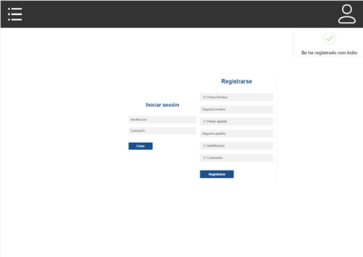
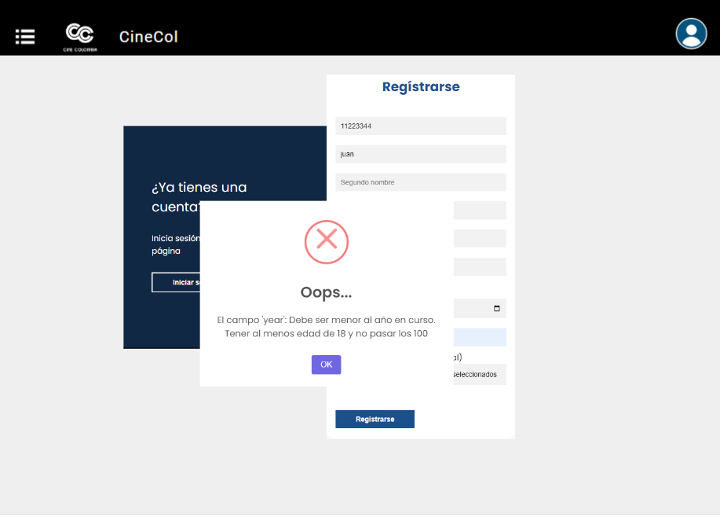
 |  | Protipo #1 | Portotipo #2 | Prototipo #3 |  | Prototipo #4
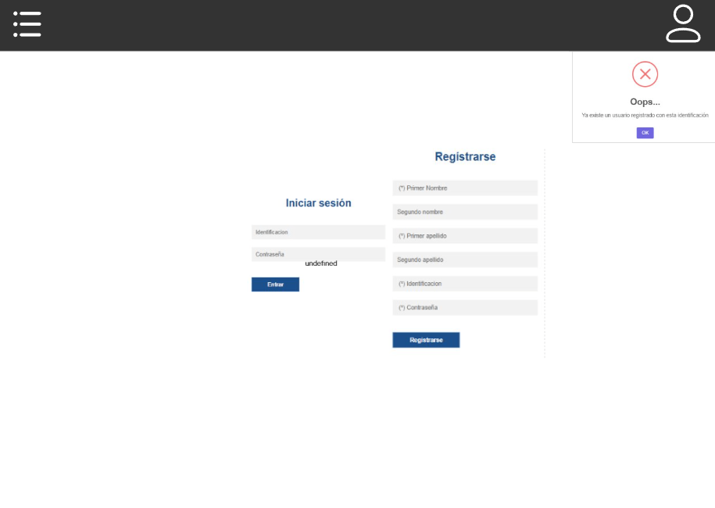
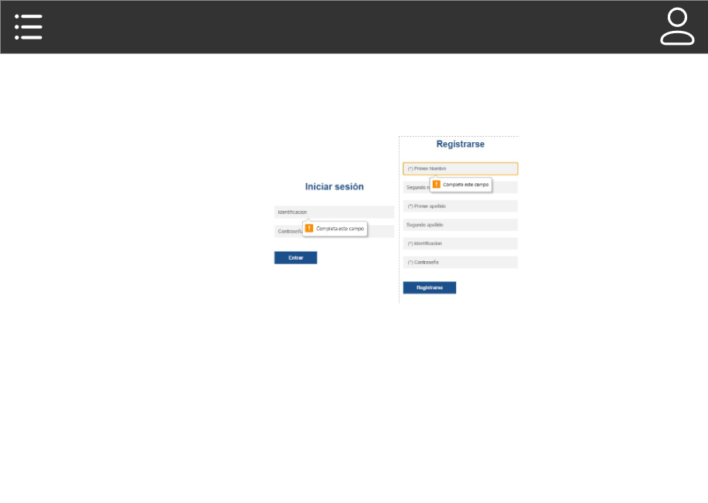

HU 2.1

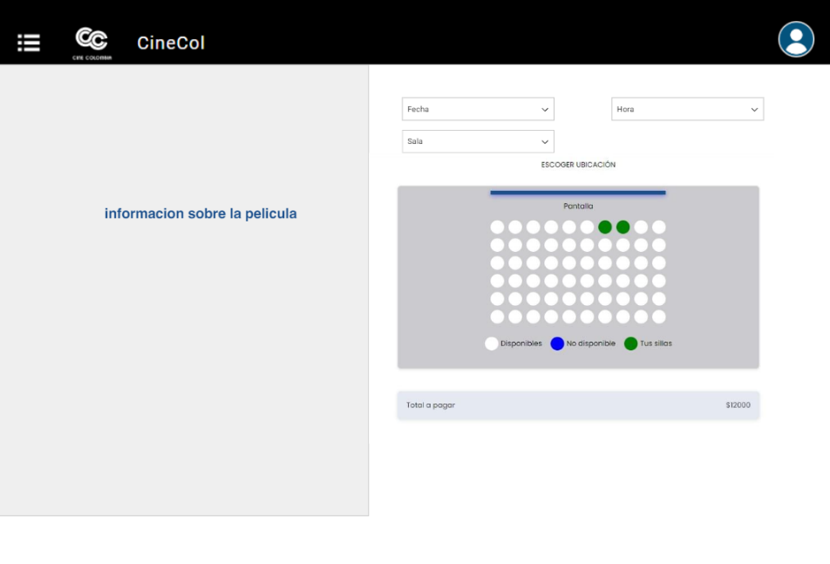
 | Prototipo #5 |  | Prototipo #6
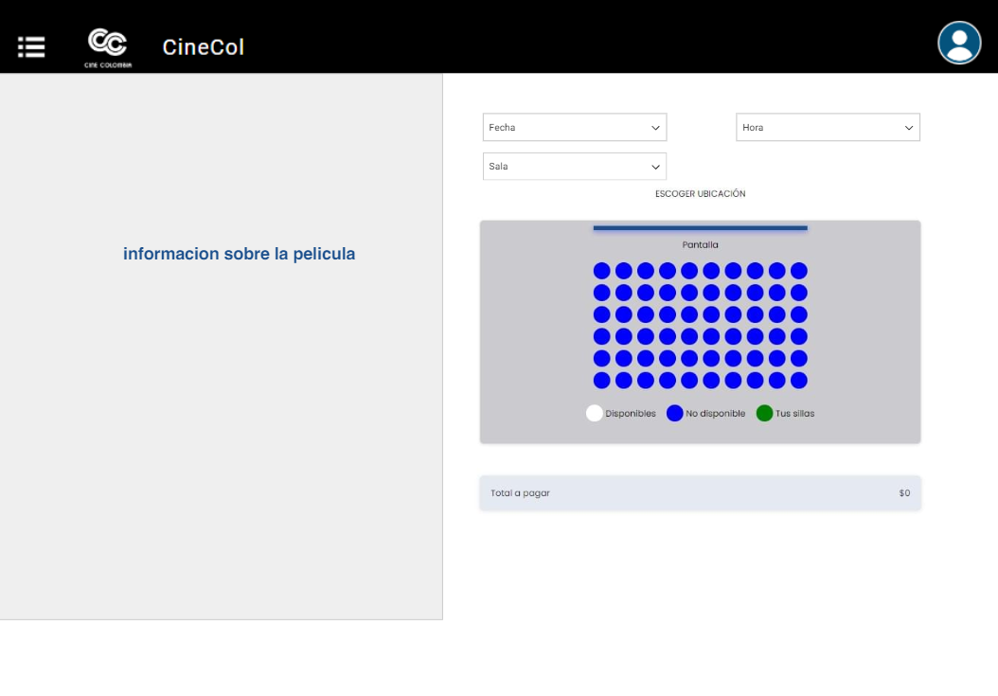
HU 2.2

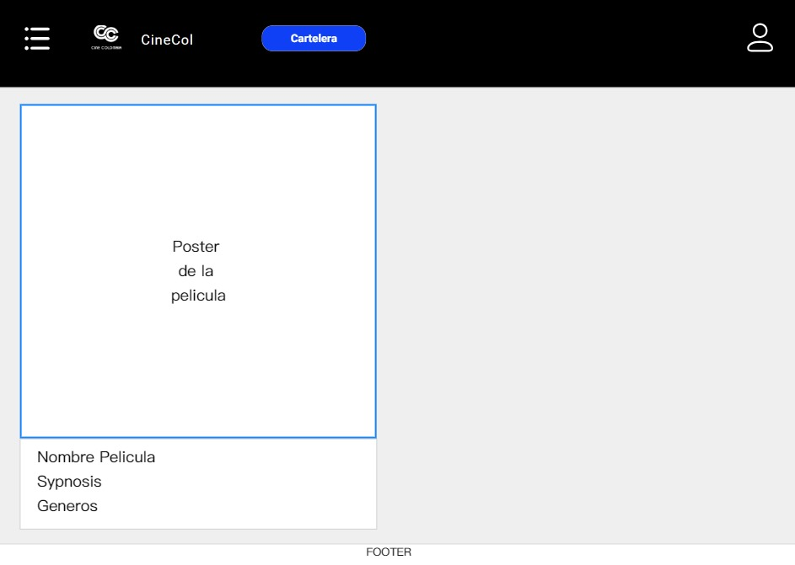
 | Prototipo #7 |  | Prototipo #8 |  | Prototipo #9
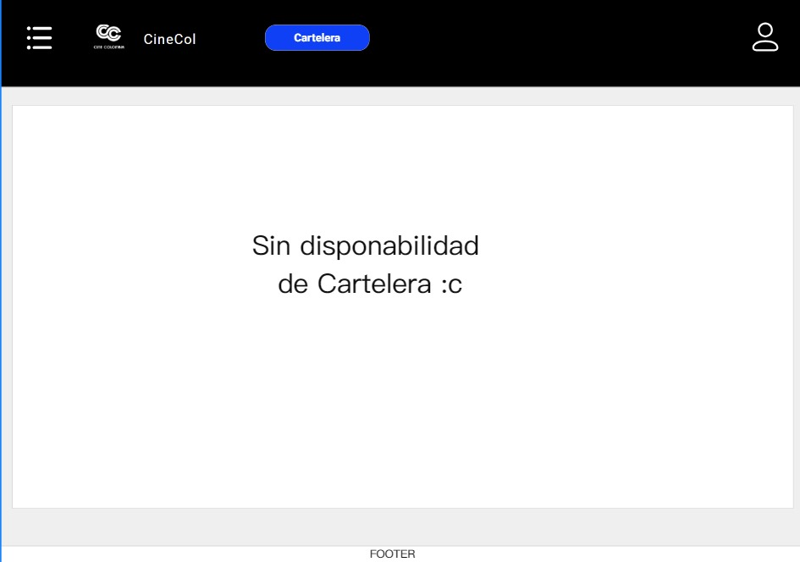
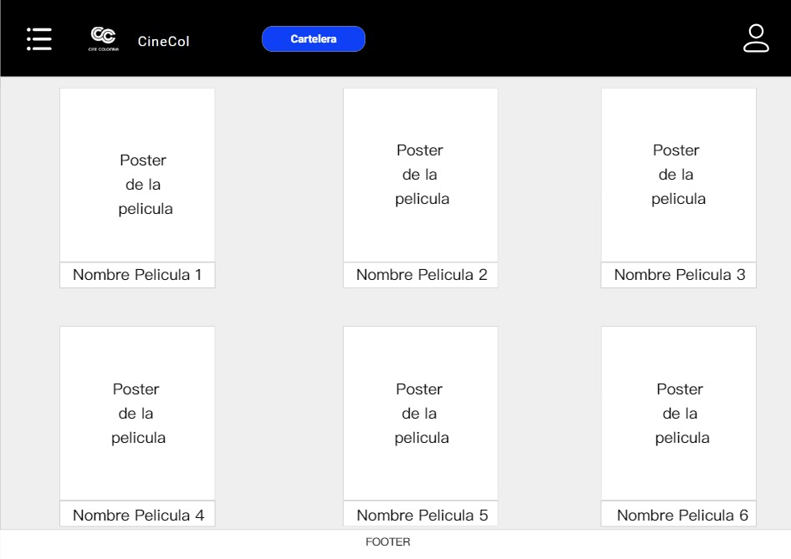

HU 2.3




 | Prototipo #10a |  | Prototipo #10b |  | Prototipo #10c


 | Prototipo #11a |  | Prototipo #11b |  | Prototipo #11c


HU 1.3

 | Prototipo #12a |  | Prototipo #12b


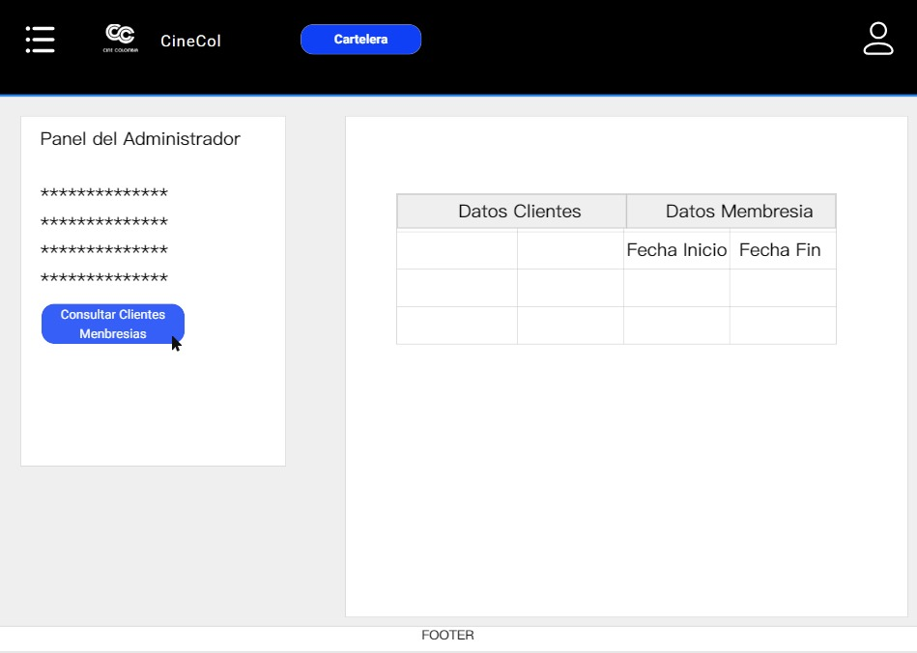
 | Prototipo #13 |  | Prototipo #14 |  | Prototipo #15

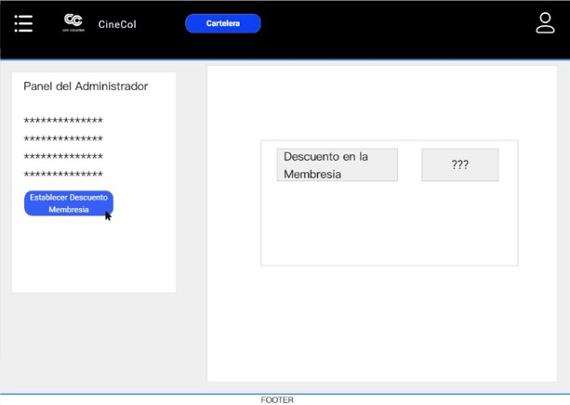

HU 3.2

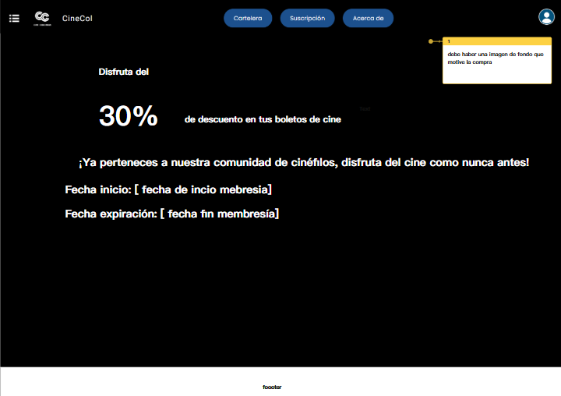
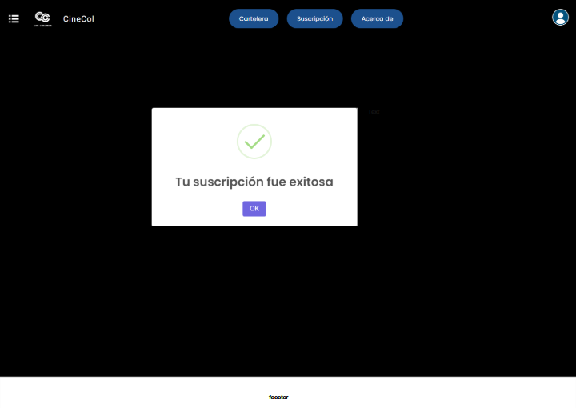
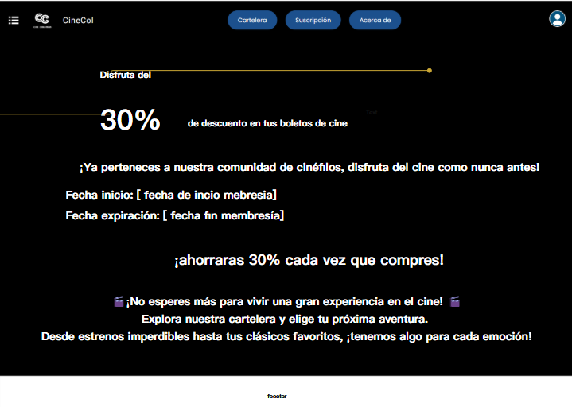
 | Prototipo #16 |  | Prototipo #17 |  | Prototipo #18

H.U 3.1

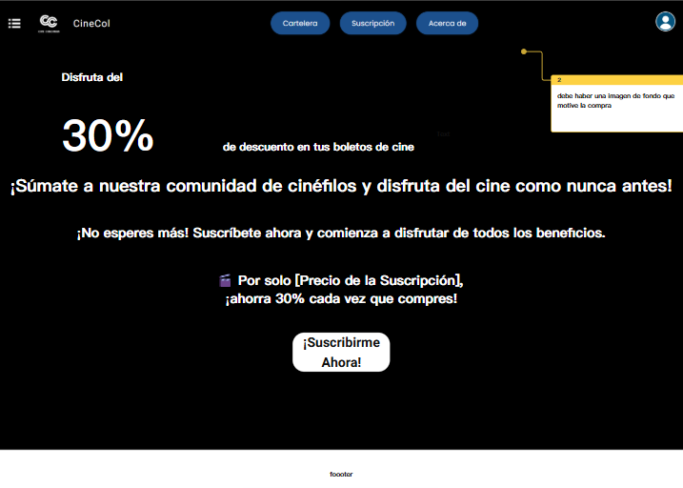
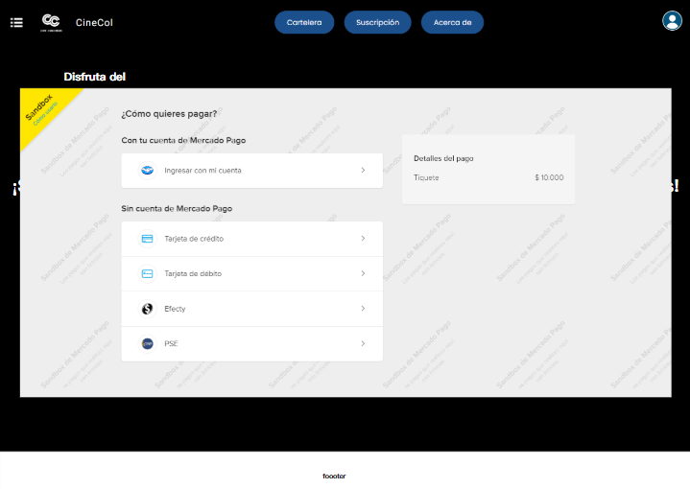
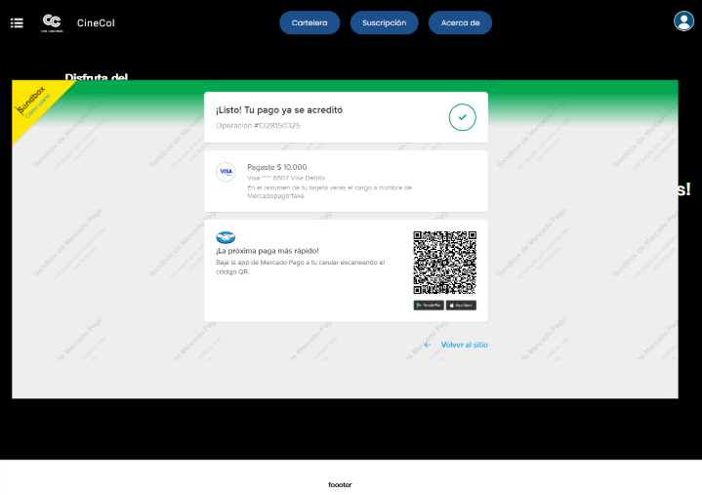
 | Prototipo #19 |  | Prototipo #20 |  | Prototipo #21

H.U 3.4

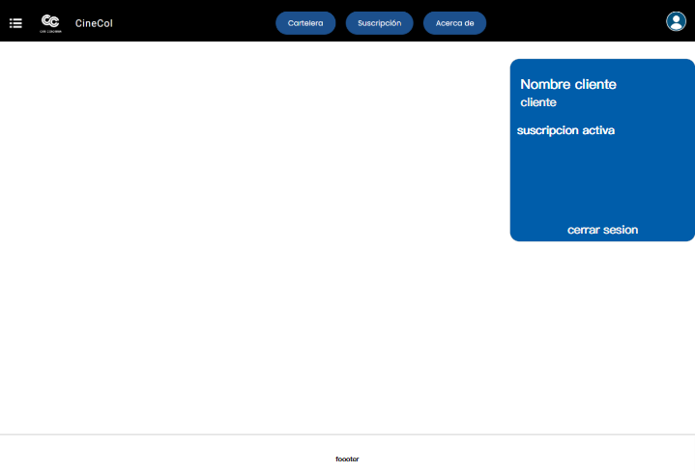
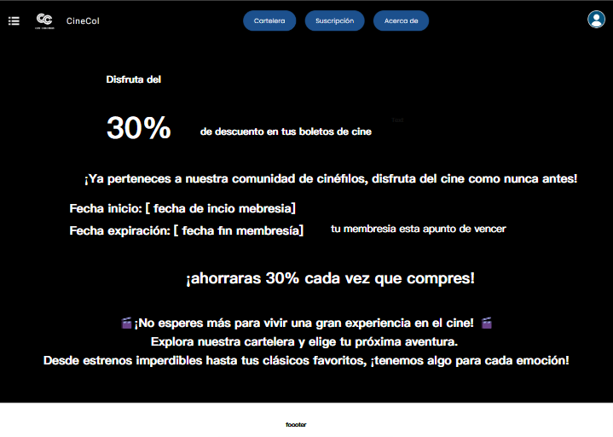
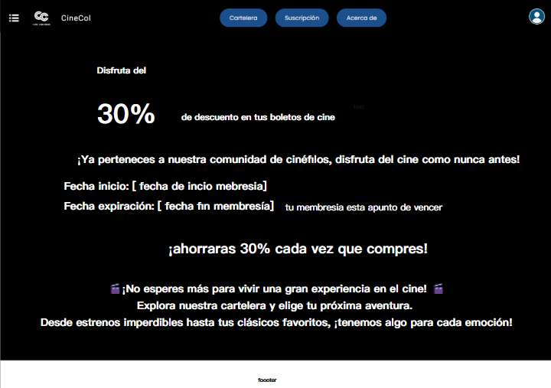
 | Prototipo #22 |  | Prototipo #23 |  | Prototipo#24

H.U 3.3

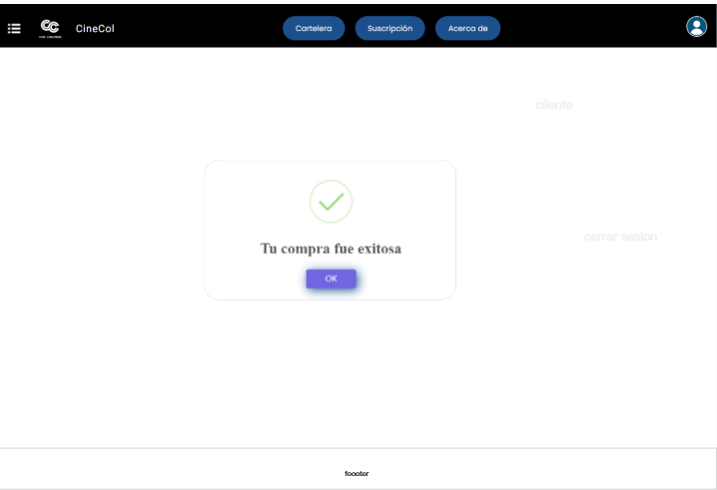
 | Prototipo #25 |  | Prototipo #26
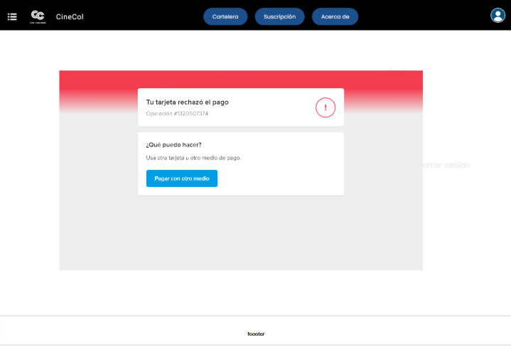
H.U 2.4

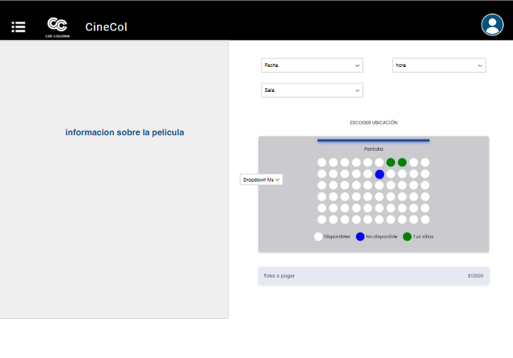
 | Prototipo #28 |  | Prototipo #29 |  | Prototipo #30 |  | Prototipo #31
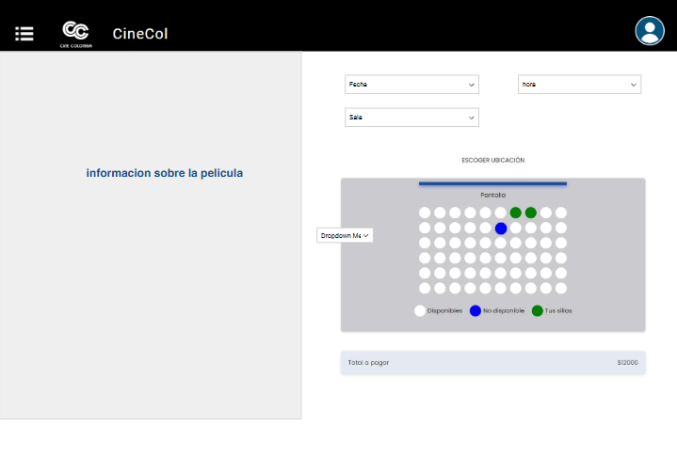
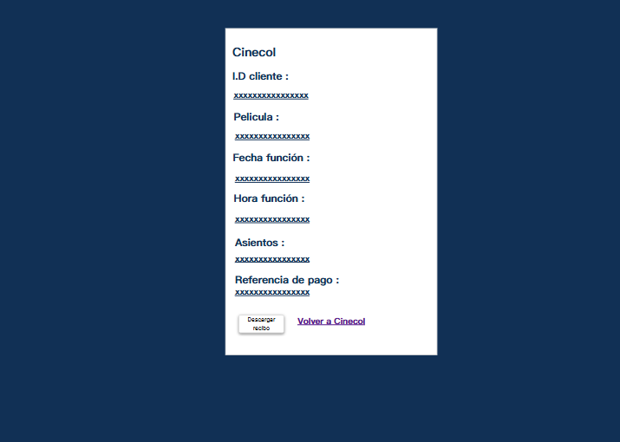
H.U 1.2

